VISION DE PRODUCTO
VISIÓN DE PRODUCTO
Nombre del Proyecto | SmartFlow. Sistema Inteligente de Gestión de viáticos.
Slogan | “Inteligencia y rapidez en la gestión de viáticos.”
Imagen / Logo | 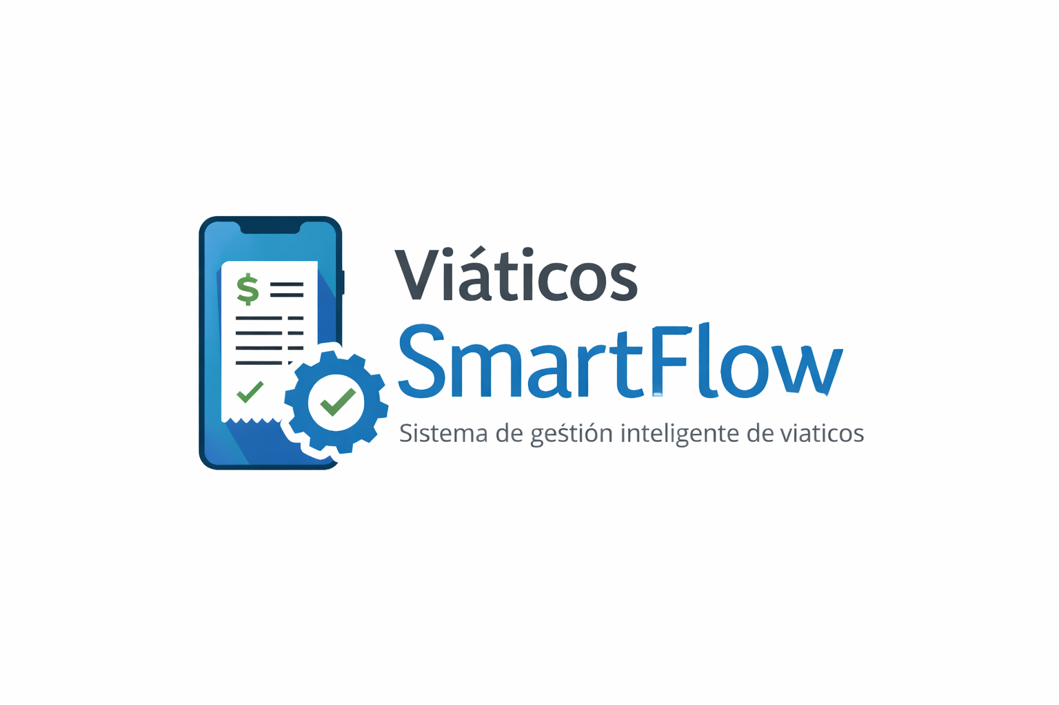
Características Clave | Captura de boletas con OCR automático
 | Validación automática según reglas por rol y monto
 | Aprobación móvil para jefaturas
 | Tracking en tiempo real
 | Dashboard financiero con KPIs
 | Modo offline para zonas rurales
Propuesta de Valor | Digitalizar y automatizar la gestión de viáticos para reducir errores, acelerar reembolsos y dar trazabilidad completa, mejorando la experiencia del colaborador y la eficiencia financiera.
Solución | Sistema móvil inteligente que permite registrar, validar y aprobar viáticos en un flujo 100% digital, con reglas automáticas y métricas en tiempo real.
Beneficios | Operaciones (conductores)
 | Registro en menos de 30 segundos
 | Menos errores
 | Sin necesidad de preguntar estado
 | Sin necesidad de preguntar estado
 | Finanzas
 | Reducción de retrabajo
 | Menor carga administrativa
 | Visibilidad y control en tiempo real
 | Empresa
 | Ahorro operativo
 | Mayor cumplimiento de políticas
 | Mejor clima laboral
Métricas Claves | Error < 2%
 | Ciclo de reembolso ≤ 5 días
 | ≥ 70% aprobación automática
 | 90% adopción digital
 | SUS ≥ 70
 | ROI proyectado 76% a 24 meses
Criterios de Éxito | 90% de solicitudes gestionadas digitalmente
 | Reducción comprobable de retrabajo
 | 0 consultas manuales de estado
 | OCR completando ≥ 80% de campos
 | Payback ≤ 18 meses

